Etusivu
KUSTAA - kuormituslaskentatyökalu

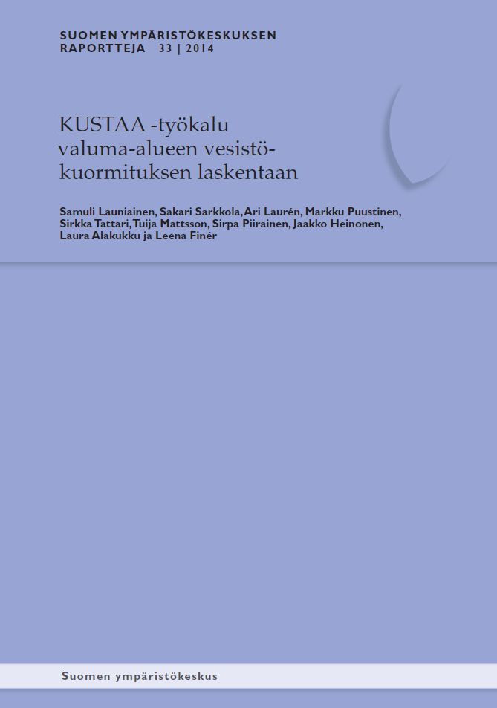
versio 2.07 (15.02.2021, ei toiminnallisia muutoksia)
© Samuli Launiainen, Ari Laurén ym. 2014.

KÄYTTÖLIITTYMÄ avataan "Laske kuormitukset" -painikkeesta
Mikäli painike ei näy, zoomaa näkymää (oik. alhaalta)

LÄHTÖTIETOJEN ANTAMINEN:
Ominaiskuormitukset - kuormitusluvut
Lähtötiedot - kuormittajatietojen syöttö

TULOKSET:
Tulos_Kuormitukset - kokonaiskuormat ja kuormitusosuudet
Pivots - vuotuisen kuormituksen tarkastelu
Tulos_Vuosikuormat -tulostaulukko

LIITE_1:
Ominaiskuormituslukuja eri lähteistä

KIRJALLISUUS:
Kirjallisuusviitteet

AVAA KÄYTTÖOHJE (pdf) | Suomen Ympäristökeskuksen Raportteja 33 (2014)

 | KUSTAA -verkkosivu: päivitykset ym.

Tulos_Kuormitukset
KUORMITUSTULOKSET (kumulatiivinen)

 | Typpi,kg |  |  |  | Fosfori,kg |  |  |  | Kiintoaine,kg
 | Odotusarvo | std | Osuus kok.% | std % | Odotusarvo | std | Osuus kok.% | std % | Odotusarvo | std | Osuus kok.% | std %

TAUSTAKUORMA | 73750.0 | 11391.2 | 68.8 | 3.4 | 2891.0 | 724.5 | 52.4 | 6.3 | 300310.0 | 260774.3 | 23.3 | 15.2
LASKEUMA | 3000.0 | 192.0 | 2.8 | 0.3 | 100.0 | 7.7 | 1.8 | 0.3 | 0.0 | 0.0 | 0.0 | 0.0
METSÄTALOUS | 2457.8 | 137.4 | 2.3 | 0.3 | 254.1 | 29.6 | 4.6 | 0.8 | 166128.2 | 13271.6 | 12.9 | 2.7
TURVETUOTANTO | 6960.0 | 703.3 | 6.5 | 0.9 | 200.4 | 30.4 | 3.6 | 0.7 | 28320.0 | 3520.9 | 2.2 | 0.5
PELTOVILJELY | 15673.0 | 636.7 | 14.6 | 1.6 | 1424.9 | 70.5 | 25.8 | 3.5 | 792000.0 | 31191.8 | 61.4 | 12.2
KARJATALOUS | 0.0 | 0.0 | 0.0 | 0.0 | 0.0 | 0.0 | 0.0 | 0.0 | 0.0 | 0.0 | 0.0 | 0.0
YHDYSKUNNAT | 741.9 | 121.1 | 0.7 | 0.1 | 131.2 | 21.7 | 2.4 | 0.5 | 2190.0 | 331.0 | 0.2 | 0.0
MUUT KUORMITUSLÄHTEET | 4535.5 | 818.6 | 4.2 | 0.9 | 513.4 | 87.0 | 9.3 | 1.9 | 0.0 | 0.0 | 0.0 | 0.0
TARKASTELTAVA KOHDE | 0.0 | 0.0 | 0.0 | 0.0 | 0.0 | 0.0 | 0.0 | 0.0 | 0.0 | 0.0 | 0.0 | 0.0

KOKONAISKUORMITUS | 107118.2 | 11463.0 |  |  | 5514.9 | 734.7 |  |  | 1288948.2 | 262992.0

Kiintoaine (kg)
TAUSTAKUORMA | 300310.0
LASKEUMA | 0.0
METSÄTALOUS | 166128.2
TURVETUOTANTO | 28320.0
PELTOVILJELY | 792000.0
KARJATALOUS | 0.0
YHDYSKUNNAT | 2190.0
MUUT KUORMITUSLÄHTEET | 0.0
TARKASTELTAVA KOHDE | 0.0
KOKONAISKUORMITUS | 1288948.2
Typpi (kg)
TAUSTAKUORMA | 73750.0
LASKEUMA | 3000.0
METSÄTALOUS | 2457.8
TURVETUOTANTO | 6960.0
PELTOVILJELY | 15673.0
KARJATALOUS | 0.0
YHDYSKUNNAT | 741.9
MUUT KUORMITUSLÄHTEET | 4535.5
TARKASTELTAVA KOHDE | 0.0
KOKONAISKUORMITUS | 107118.2
Fosfori (kg)
TAUSTAKUORMA | 2891.0
LASKEUMA | 100.0
METSÄTALOUS | 254.1
TURVETUOTANTO | 200.4
PELTOVILJELY | 1424.9
KARJATALOUS | 0.0
YHDYSKUNNAT | 131.2
MUUT KUORMITUSLÄHTEET | 513.4
TARKASTELTAVA KOHDE | 0.0
KOKONAISKUORMITUS | 5514.9

Typpi, kuormitusosuus (%)
Fosfori, kuormitusosuus (%)
Kiintoaine, kuormitusosuus (%)

 | Typpi,kg |  |  |  | Fosfori,kg |  |  |  | Kiintoaine,kg
KUORMITUSLUOKKA | Odotusarvo | std | Osuus luokasta% | std % | Odotusarvo | std | Osuus luokasta% | std % | Odotusarvo | std | Osuus luokasta% | std %

METSÄTALOUS | 2457.8 | 137.4 |  |  | 254.1 | 29.6 |  |  | 166128.2 | 13271.6
Uudistushakkuu+maanmuokkaus, kivennäismaat | 979.6 | 82.5 | 39.9 | 2.7 | 48.0 | 6.6 | 18.9 | 3.0 | 0.0 | 0.0 | 0.0 | 0.0
Uudistushakkuu, turvemaat | 1442.2 | 109.2 | 58.7 | 2.7 | 35.3 | 2.2 | 13.9 | 1.8 | 0.0 | 0.0 | 0.0 | 0.0
Uudisojitus | 0.0 | 0.0 | 0.0 | 0.0 | 0.0 | 0.0 | 0.0 | 0.0 | 0.0 | 0.0 | 0.0 | 0.0
Kunnostusojitus | 0.0 | 0.0 | 0.0 | 0.0 | 166.6 | 28.8 | 65.6 | 4.2 | 166128.2 | 13271.6 | 100.0 | 0.0
Lannoitus, kivennäismaat | 36.0 | 11.0 | 1.5 | 0.4 | 0.0 | 0.0 | 0.0 | 0.0 | 0.0 | 0.0 | 0.0 | 0.0
Lannoitus, turvemaat | 0.0 | 0.0 | 0.0 | 0.0 | 4.1 | 1.5 | 1.6 | 0.6 | 0.0 | 0.0 | 0.0 | 0.0
Toimenpide_7
Toimenpide_8
Toimenpide_9
Toimenpide_10

TURVETUOTANTO | 6960.0 | 703.3 |  |  | 200.4 | 30.4 |  |  | 28320.0 | 3520.9
Kuntoonpanovaihe, pintavalutuskenttä | 0.0 | 0.0 | 0.0 | 0.0 | 0.0 | 0.0 | 0.0 | 0.0 | 0.0 | 0.0 | 0.0 | 0.0
Kuntoonpanovaihe, perustaso | 0.0 | 0.0 | 0.0 | 0.0 | 0.0 | 0.0 | 0.0 | 0.0 | 0.0 | 0.0 | 0.0 | 0.0
Perustaso | 3096.0 | 544.6 | 44.5 | 5.1 | 108.0 | 26.5 | 53.9 | 7.1 | 19080.0 | 3356.3 | 67.4 | 4.6
Virtaamansäätö | 0.0 | 0.0 | 0.0 | 0.0 | 0.0 | 0.0 | 0.0 | 0.0 | 0.0 | 0.0 | 0.0 | 0.0
Kasvillisuuskenttä | 0.0 | 0.0 | 0.0 | 0.0 | 0.0 | 0.0 | 0.0 | 0.0 | 0.0 | 0.0 | 0.0 | 0.0
Pintavalutus, ympärivuotinen | 3864.0 | 445.0 | 55.5 | 5.1 | 92.4 | 14.9 | 46.1 | 7.1 | 9240.0 | 1064.1 | 32.6 | 4.6
Pintavalutus, sulan maan aika | 0.0 | 0.0 | 0.0 | 0.0 | 0.0 | 0.0 | 0.0 | 0.0 | 0.0 | 0.0 | 0.0 | 0.0
Kemikalointi, sulan maan aika | 0.0 | 0.0 | 0.0 | 0.0 | 0.0 | 0.0 | 0.0 | 0.0 | 0.0 | 0.0 | 0.0 | 0.0

PELTOVILJELY | 15673.0 | 636.7 |  |  | 1424.9 | 70.5 |  |  | 792000.0 | 31191.8
Syyskyntö | 8950.0 | 467.1 | 57.1 | 2.0 | 570.0 | 49.4 | 40.0 | 2.5 | 462500.0 | 28020.3 | 58.4 | 1.8
Syysvilja | 0.0 | 0.0 | 0.0 | 0.0 | 0.0 | 0.0 | 0.0 | 0.0 | 0.0 | 0.0 | 0.0 | 0.0
Kultivointi | 0.0 | 0.0 | 0.0 | 0.0 | 0.0 | 0.0 | 0.0 | 0.0 | 0.0 | 0.0 | 0.0 | 0.0
Sänkimuokkaus kevennetty | 2970.0 | 415.7 | 18.9 | 2.2 | 285.0 | 32.7 | 20.0 | 2.0 | 187500.0 | 13169.7 | 23.7 | 1.5
Sänkipeite talven yli | 0.0 | 0.0 | 0.0 | 0.0 | 0.0 | 0.0 | 0.0 | 0.0 | 0.0 | 0.0 | 0.0 | 0.0
Suorakylvö syysvilja | 1881.0 | 84.4 | 12.0 | 0.7 | 302.1 | 34.0 | 21.2 | 2.1 | 62700.0 | 2770.5 | 7.9 | 0.4
Suorakylvö kevätvilja | 0.0 | 0.0 | 0.0 | 0.0 | 0.0 | 0.0 | 0.0 | 0.0 | 0.0 | 0.0 | 0.0 | 0.0
Pysyvä nurmipeite | 1440.0 | 80.0 | 9.2 | 0.6 | 200.0 | 16.0 | 14.0 | 1.2 | 61000.0 | 2408.8 | 7.7 | 0.4
Viherkesanto | 432.0 | 31.0 | 2.8 | 0.2 | 67.8 | 6.2 | 4.8 | 0.5 | 18300.0 | 932.9 | 2.3 | 0.1
Avokesanto | 0.0 | 0.0 | 0.0 | 0.0 | 0.0 | 0.0 | 0.0 | 0.0 | 0.0 | 0.0 | 0.0 | 0.0
Viljelysuunta_11
Viljelysuunta_12
Viljelysuunta_13
Viljelysuunta_14
Viljelysuunta_15
Viljelysuunta_16
Viljelysuunta_17
Viljelysuunta_18
Viljelysuunta_19
Viljelysuunta_20

KARJATALOUS | 0.0 | 0.0 |  |  | 0.0 | 0.0 |  |  | 0.0 | 0.0
Siipikarja
Nauta
Lihakarja
Sika
Porotarha
Suunta_6
Suunta_7
Suunta_8

YHDYSKUNNAT | 741.9 | 121.1 |  |  | 131.2 | 21.7 |  |  | 2190.0 | 331.0
Taajama-asutus, jätevedet puhdistettu | 0.0 | 0.0 | 0.0 | 0.0 | 0.0 | 0.0 | 0.0 | 0.0 | 0.0 | 0.0 | 0.0 | 0.0
Taajama-asutus, jätevedet puhdistamaton | 0.0 | 0.0 | 0.0 | 0.0 | 0.0 | 0.0 | 0.0 | 0.0 | 0.0 | 0.0 | 0.0 | 0.0
Haja-asutus, jätevedet puhdistettu | 420.0 | 83.2 | 56.6 | 8.1 | 105.0 | 20.8 | 80.0 | 4.8 | 1533.0 | 303.7 | 70.0 | 5.8
Haja-asutus, jätevesiasetuksen minimitaso | 286.4 | 87.4 | 38.6 | 8.2 | 19.2 | 5.9 | 14.6 | 4.3 | 292.0 | 89.1 | 13.3 | 3.9
Kesämökit (rannalla) | 35.5 | 9.7 | 4.8 | 1.4 | 7.0 | 1.8 | 5.3 | 1.5 | 365.0 | 96.6 | 16.7 | 4.3
Hulevedet rakennettu ympäristö, keskimäärin | 0.0 | 0.0 | 0.0 | 0.0 | 0.0 | 0.0 | 0.0 | 0.0 | 0.0 | 0.0 | 0.0 | 0.0
Muu_7 | 0.0 | 0.0 | 0.0 | 0.0 | 0.0 | 0.0 | 0.0 | 0.0 | 0.0 | 0.0 | 0.0 | 0.0
Muu_8
Muu_9
Muu_10

MUUT KUORMITUSLÄHTEET | 4535.5 | 818.6 |  |  | 513.4 | 87.0 |  |  | 0.0 | 0.0
Selluntuotanto | 0.0 | 0.0 | 0.0 | 0.0 | 0.0 | 0.0 | 0.0 | 0.0 | 0.0 | 0.0 | 0.0 | 0.0
Paperinvalmistus | 0.0 | 0.0 | 0.0 | 0.0 | 0.0 | 0.0 | 0.0 | 0.0 | 0.0 | 0.0 | 0.0 | 0.0
Kalanviljelylaitokset, maalla | 487.5 | 98.0 | 10.7 | 2.6 | 89.4 | 18.0 | 17.4 | 4.0 | 0.0 | 0.0 | 0.0 | 0.0
Kalanviljelylaitokset, vesiviljely | 0.0 | 0.0 | 0.0 | 0.0 | 0.0 | 0.0 | 0.0 | 0.0 | 0.0 | 0.0 | 0.0 | 0.0
Lannoitevalmistus | 0.0 | 0.0 | 0.0 | 0.0 | 0.0 | 0.0 | 0.0 | 0.0 | 0.0 | 0.0 | 0.0 | 0.0
Turkistarhaus | 4048.0 | 812.7 | 89.3 | 2.6 | 424.0 | 85.1 | 82.6 | 4.0 | 0.0 | 0.0 | 0.0 | 0.0
Muu_7
Muu_8
Muu_9
Muu_10
Muu_11
Muu_12
Muu_13
Muu_14
Muu_15

TARKASTELTAVA KOHDE | 0.0 | 0.0 |  |  | 0.0 | 0.0 |  |  | 0.0 | 0.0
YVA kohde | 0.0 | 0.0 | 0.0 | 0.0 | 0.0 | 0.0 | 0.0 | 0.0 | 0.0 | 0.0 | 0.0 | 0.0
Kohde_2
Kohde_3
Kohde_4
Kohde_5

Pivots
Aine | (All)
KA/sd | Od. arvo

Row Labels | Sum of Taustakuorma | Sum of Laskeuma | Sum of METSÄTALOUS | Sum of TURVETUOTANTO | Sum of PELTOVILJELY | Sum of KARJATALOUS | Sum of YHDYSKUNNAT | Sum of MUUT KUORMITUSLÄHTEET | Sum of TARKASTELTAVA KOHDE
2001 | 37695.1 | 310 | 27917.801165 | 7428 | 90324.45 | 0 | 337.15 | 605.15 | 0
2002 | 37695.1 | 310 | 22044.436676 | 7428 | 90324.45 | 0 | 337.15 | 605.15 | 0
2003 | 37695.1 | 310 | 25209.190931 | 7428 | 90324.45 | 0 | 337.15 | 605.15 | 0
2004 | 37695.1 | 310 | 13563.856862 | 1885.2 | 90324.45 | 0 | 337.15 | 605.15 | 0
2005 | 37695.1 | 310 | 10890.236396 | 1885.2 | 74633.35 | 0 | 285.75 | 605.15 | 0
2006 | 37695.1 | 310 | 8620.9720453 | 1885.2 | 74633.35 | 0 | 285.75 | 605.15 | 0
2007 | 37695.1 | 310 | 21620.18341 | 1885.2 | 74633.35 | 0 | 285.75 | 325.65 | 0
2008 | 37695.1 | 310 | 14270.939433 | 1885.2 | 74633.35 | 0 | 285.75 | 362.57 | 0
2009 | 37695.1 | 310 | 12938.312925 | 1885.2 | 74633.35 | 0 | 285.75 | 357.955 | 0
2010 | 37695.1 | 310 | 11764.191605 | 1885.2 | 74633.35 | 0 | 285.75 | 371.8 | 0
Grand Total | 376951 | 3100 | 168840.12145 | 35480.4 | 809097.9 | 0 | 3063.1 | 5048.875 | 0

Vuosikuormitus (kg)

Kuormitusosuudet (%)

